Stick'n
Part# | ID МЕРЛИОН | Наименование товара | Размер | Изображения | Сайт | ТОП позиций | Статус | Мин. Упаковка | Описание
21741 | 412350 | Блок самоклеящийся бумажный Stick`n ECO 21741 51x76мм 100лист. 60г/м2 пастель желтый | 51x76 | 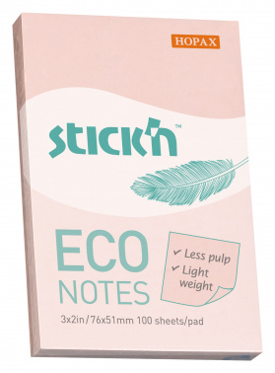 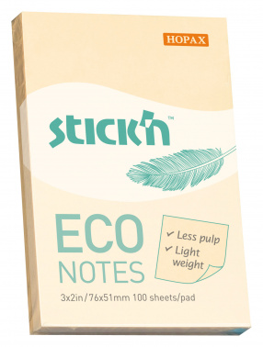 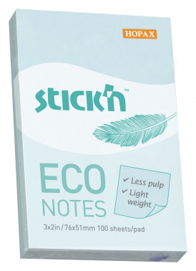 | www | ХИТ | Регулярный | 144 | Эконом-серия с ЭКО с плотностью бумаги 60 г/м2, пастельные цвета и размеры в ассортименте
21742 | 412390 | Блок самоклеящийся бумажный Stick`n ECO 21742 51x76мм 100лист. 60г/м2 пастель розовый | 51x76 |  | www | ХИТ | Регулярный | 144
21743 | 412392 | Блок самоклеящийся бумажный Stick`n ECO 21743 51x76мм 100лист. 60г/м2 пастель голубой | 51x76 |  | www | ХИТ | Регулярный | 144
21745 | 412396 | Блок самоклеящийся бумажный Stick`n ECO 21745 76x76мм 100лист. 60г/м2 пастель желтый | 76x76 | 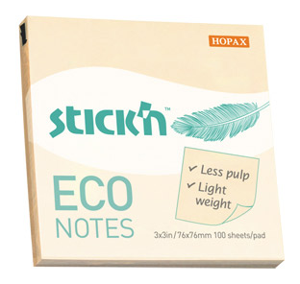 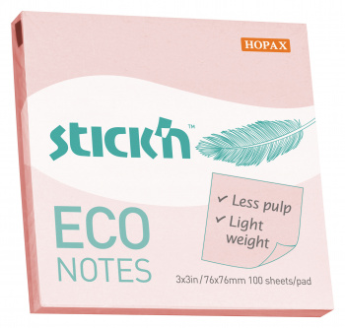 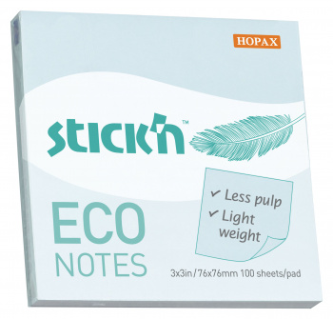 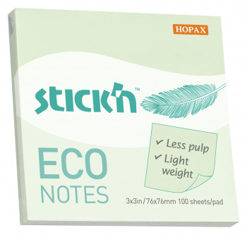 | www | ХИТ | Регулярный | 216 | Эконом-серия с ЭКО с плотностью бумаги 60 г/м2, пастельные цвета и размеры в ассортименте
21746 | 412397 | Блок самоклеящийся бумажный Stick`n ECO 21746 76x76мм 100лист. 60г/м2 пастель розовый | 76x76 |  | www | ХИТ | Регулярный | 216
21747 | 412398 | Блок самоклеящийся бумажный Stick`n ECO 21747 76x76мм 100лист. 60г/м2 пастель голубой | 76x76 |  | www | ХИТ | Регулярный | 216
21748 | 412401 | Блок самоклеящийся бумажный Stick`n ECO 21748 76x76мм 100лист. 60г/м2 пастель зеленый | 76x76 |  | www | ХИТ | Регулярный | 216
21004 | 822584 | Блок самоклеящийся бумажный Stick`n 21004 38x51мм 100лист. 70г/м2 пастель 3цв.в упак. без упаковки | 38x51 | 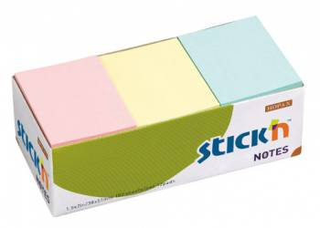 | www | ХИТ | Регулярный | 12
21005 | 822585 | Блок самоклеящийся бумажный Stick`n 21005 38x51мм 100лист. 70г/м2 пастель желтый без упаковки | 38x51 | 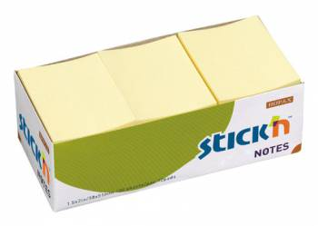 | www | ХИТ | Регулярный | 12
21131 | 822625 | Блок самоклеящийся бумажный Stick`n 21131 38x51мм 100лист. 70г/м2 неон 3цв.в упак. без упаковки | 38x51 | 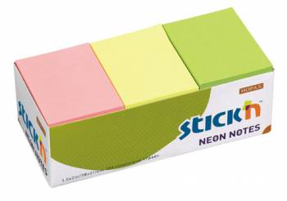 | www | ХИТ | Регулярный | 12
21532 | 822772 | Блок самоклеящийся бумажный Stick`n 21532 38x51мм 100лист. 70г/м2 неон 4цв.в упак. без упаковки | 38x51 | 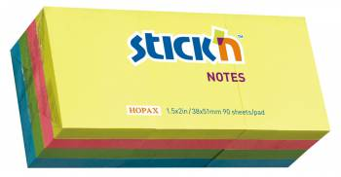 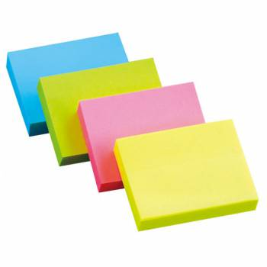 | www | ХИТ | Регулярный | 12
21006 | 822586 | Блок самоклеящийся бумажный Stick`n 21006 51x76мм 100лист. 70г/м2 пастель желтый | 51x76 | 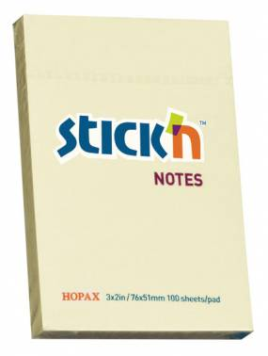 | www | ХИТ | Регулярный | 12 | ХИТ ПРОДАЖ! Продажи кратно промежуточной упаковке (12 шт) 144 шт в транспортном коробе Широкий выбор цветов в ассортименте:
21132 | 822627 | Блок самоклеящийся бумажный Stick`n 21132 51x76мм 100лист. 70г/м2 неон желтый | 51x76 | 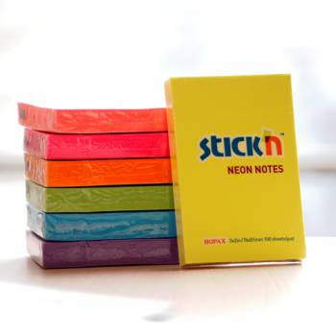 | www | ХИТ | Регулярный | 12
21163 | 822654 | Блок самоклеящийся бумажный Stick`n 21163 51x76мм 100лист. 70г/м2 неон зеленый | 51x76 |  | www | ХИТ | Регулярный | 12
21007 | 822587 | Блок самоклеящийся бумажный Stick`n 21007 76x76мм 100лист. 70г/м2 пастель желтый | 76x76 | 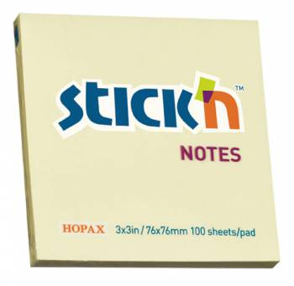 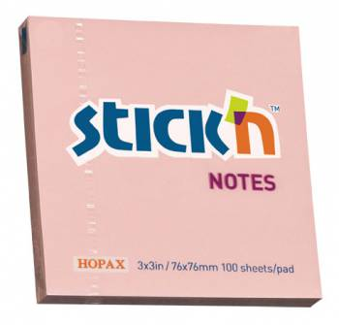 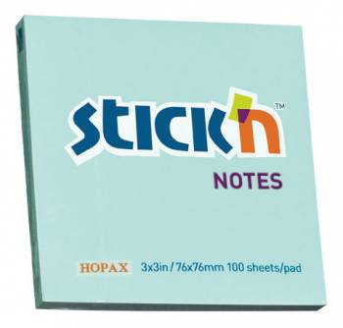 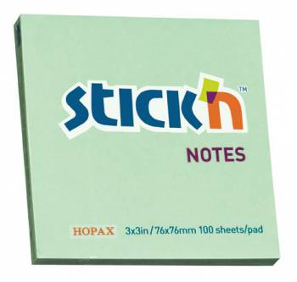 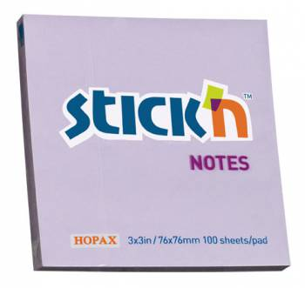 | www | ХИТ | Регулярный | 216 | ХИТ продаж! Продажи кратно промежуточной упаковке (12 шт) 216 шт в транспортном коробе Широкий выбор цветов в ассортименте:
21148 | 822639 | Блок самоклеящийся бумажный Stick`n 21148 76x76мм 100лист. 70г/м2 пастель розовый | 76x76 |  | www | ХИТ | Регулярный | 12
21149 | 822641 | Блок самоклеящийся бумажный Stick`n 21149 76x76мм 100лист. 70г/м2 пастель голубой | 76x76 |  | www | ХИТ | Регулярный | 12
21150 | 822643 | Блок самоклеящийся бумажный Stick`n 21150 76x76мм 100лист. 70г/м2 пастель зеленый | 76x76 |  | www | ХИТ | Регулярный | 12
21403 | 822728 | Блок самоклеящийся бумажный Stick`n 21403 76x76мм 100лист. 70г/м2 пастель сиреневый | 76x76 |  | www | ХИТ | Регулярный | 12
21133 | 822628 | Блок самоклеящийся бумажный Stick`n 21133 76x76мм 100лист. 70г/м2 неон желтый | 76x76 | 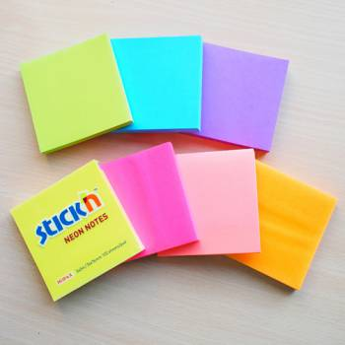 | www | ХИТ | Регулярный | 12
21164 | 822655 | Блок самоклеящийся бумажный Stick`n 21164 76x76мм 100лист. 70г/м2 неон оранжевый | 76x76 |  | www | ХИТ | Регулярный | 12
21165 | 822656 | Блок самоклеящийся бумажный Stick`n 21165 76x76мм 100лист. 70г/м2 неон малиновый | 76x76 |  | www | ХИТ | Регулярный | 12
21167 | 822658 | Блок самоклеящийся бумажный Stick`n 21167 76x76мм 100лист. 70г/м2 неон зеленый | 76x76 |  | www | ХИТ | Регулярный | 12
21009 | 822590 | Блок самоклеящийся бумажный Stick`n 21009 76x127мм 100лист. 70г/м2 пастель желтый | 76x127 | 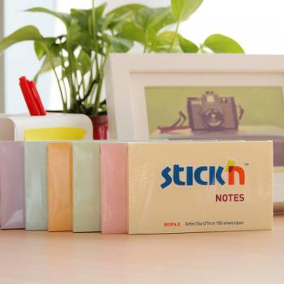 | www | ХИТ | Регулярный | 12 | ХИТ ПРОДАЖ! Продажи кратно промежуточной упаковке (12 шт) 144 шт в транспортном коробе Широкий выбор цветов в ассортименте:
21571 | 851066 | Блок самоклеящийся бумажный Stick`n Magic 21571 76x76мм 100лист. неон 4цв.в упак. | 76x76 | 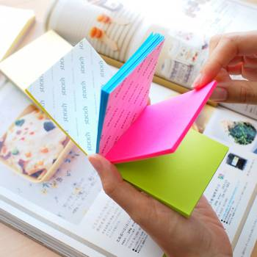 | www | ХИТ | Регулярный | 12 | Больше не придется покупать 4 блока стикеров разных цветов или ограничиваться блоком одного цвета, Stick’N предлагает элегантное решение – блоки Magic Pad. Они не имеют клеевой полосы между листами разных цветов, что позволяет отделить стикер любого цвета, не нарушая целостности блока.
21574BN | 897369 | Блок самоклеящийся бумажный Stick`n Magic 21574 76x76мм 100лист. 70г/м2 пастель 4цв.в упак. | 76x76 |  | www | ХИТ | Регулярный | 12 | Больше не придется покупать 4 блока стикеров разных цветов или ограничиваться блоком одного цвета, Stick’N предлагает элегантное решение – блоки Magic Pad. Они не имеют клеевой полосы между листами разных цветов, что позволяет отделить стикер любого цвета, не нарушая целостности блока.
21012 | 822592 | Блок самоклеящийся бумажный Stick`n 21012 76x76мм 400лист. 70г/м2 неон 5цв.в упак. | 76x76 | 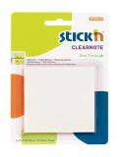 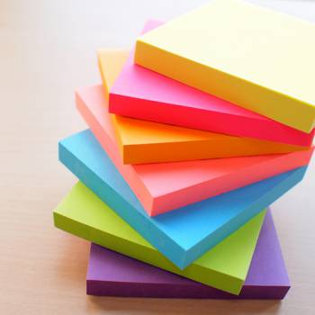 | www | ХИТ | Регулярный | 12 | Продажи кратно промежуточной упаковке (48 шт) 288 шт в транспортном коробе. Широкий выбор цветов в ассортименте:
21203 | 822674 | Блок самоклеящийся бумажный Stick`n 21203 51x51мм 250лист. 70г/м2 неон 5цв.в упак. | 51x51 |  | www | ХИТ | Регулярный | 48 | Продажи кратно промежуточной упаковке (48 шт) 288 шт в транспортном коробе. Широкий выбор цветов в ассортименте:
21205 | 822675 | Закладки самокл. индексы бумажные Stick`n 21205 20x50мм 4цв.в упак. 50лист | 20x50 | 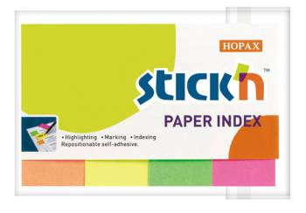 | www | ХИТ | Регулярный | 24 | Самоклеящиеся бумажные закладки, выполнены в неоновых цветах. Неоновые цвета: Желтый, оранжевый, малиновый, зеленый
21613 | 969349 | Закладки самокл. индексы бумажные Stick`n 21613 12x50мм 4цв.в упак. 100лист европодвес | 12x50 | 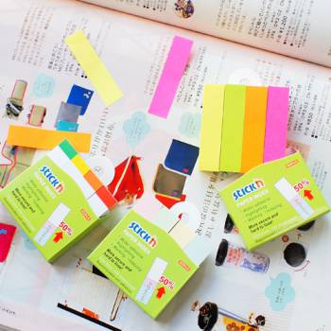 | www | ХИТ | Регулярный | 12 | Самоклеящиеся бумажные закладки, выполнены в неоновых цветах. Неоновые цвета: Желтый, оранжевый, малиновый, зеленый
21618 | 897578 | Закладки самокл. индексы бумажные Stick`n 21618 10x50мм 7цв.в упак. 40лист блистер | 10x50 | 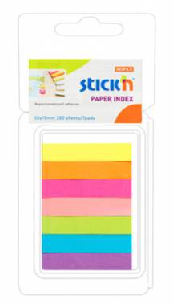 | www | ХИТ | Регулярный | 12 | Самоклеящиеся бумажные закладки, выполнены в неоновых цветах. Неоновые цвета: Желтый, оранжевый, малиновый, розовый, зеленый, синий, фиолтеовый.
21050 | 822602 | Закладки самокл. индексы пластиковые Stick`n 21050 12x45мм 5цв.в упак. 25лист европодвес | 12x45 | 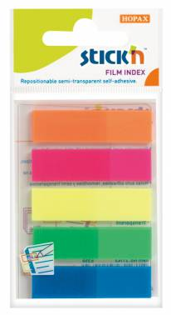 | www | ХИТ | Регулярный | 24 | Самоклеящиеся пластиковые закладки, выполнены в неоновых цветах. Неоновые цвета: Оранжевый, малиновый, желтый, зеленый, синий
21076 | 822611 | Закладки самокл. индексы пластиковые Stick`n 21076 12x45мм 5цв.в упак. 25лист в обложке европодвес | 12x45 | 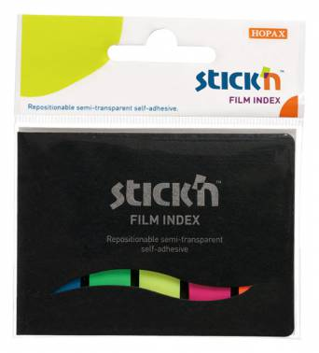 | www | ХИТ | Регулярный | 24 | Самоклеящиеся пластиковые закладки, выполнены в неоновых цветах. Неоновые цвета: Оранжевый, малиновый, желтый, зеленый, синий
21401 | 822726 | Закладки самокл. индексы пластиковые Stick`n 21401 8x45мм 8цв.в упак. 20лист европодвес | 8x45 | 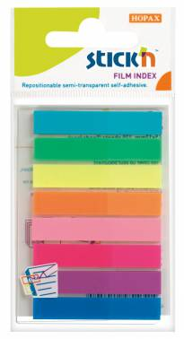 | www | ХИТ | Регулярный | 24 | Самоклеящиеся пластиковые закладки, выполнены в неоновых цветах. Неоновые цвета: Оранжевый, малиновый, желтый, зеленый, синий
21143 | 822635 | Закладки самокл. индексы пластиковые Stick`n 21143 12x42мм 5цв.в упак. 25лист стрелки европодвес | 12x42 | 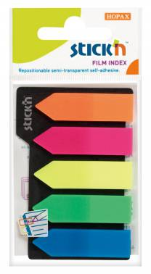 | www | ХИТ | Регулярный | 24 | Самоклеящиеся пластиковые закладки, выполнены в неоновых цветах. Неоновые цвета: Желтый, оранжевый, малиновый, зеленый, синий
21345 | 822706 | Закладки самокл. индексы пластиковые Stick`n 21345 12x45мм 8цв.в упак. 25лист на линейке европодвес | 12x45 | 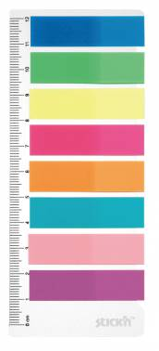 | www | ХИТ | Регулярный | 24 | Самоклеящиеся пластиковые закладки, выполнены в неоновых цветах. Неоновые цвета: Синий, зеленый, желтый, малиновый, оранжевый, голубой, розовый, фиолетовый

